Sheet1
提 案 書

クリーンギフトセット NXG-K |  | 参考上代 | ¥750 | 販売価格
 |  | （税別） |  | （税別）
【JAN】 | 4562121884113
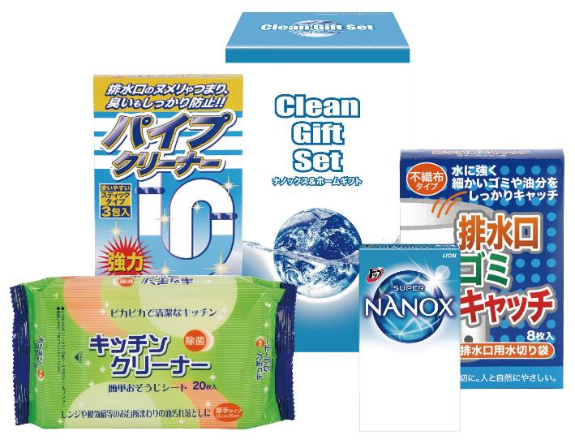 |  |  | 【商品番号】 7490 【パッケージサイズ】 118×192×83㎜・335ｇ 【個装形態】 化粧箱入り 【入数】 24 【セット内容】 ライオントップナノックス（3P）×1・キッチンクリーナー（20P）×1・排水口ゴミキャッチ（8P)×1・パイプクリーナー（3P)×1 【商品説明】 贈って喜ばれる毎日の暮らしの生活必需品 【備考】 ※メーカーの都合によりセットされている商品が予告なく変更になる場合がございます。ご了承ください。 【生産国】 日本・中国

